Sheet1
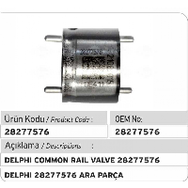
BAĞLAYICI TARİFE BİLGİSİ DETAY BİLGİSİ
 | BTB Numarasi: | TR330000230009
 | Gtip No: | 840999000039
 | Ge?erlilik Bsg.Tarihi: | 17/05/2023
 | Siniflandirmanin Gerek?esi:
 | Genel Yorum Kuralları 1. ve 6. maddeleri. Türk Gümrük Tarife Cetvelinin 8409 ve 8481 izahname notları
 | Esyanin Tanimi:
 | ENJEKTÖR ARA PARÇASI (Dizel motorlar için, paslanmaz çelikten, döküm olmayan yakıt enjektörü ara parçası-Enjektör Valfi

